箱唛扫码
Factory name (工厂名称)
PO. Number(订单号) | 84155-01 84160-01 84158-01 84161-01
Style Code.(款号) | 9028-162-700
Product Code.(产品编号) | RECYCLE CARE LABEL RECYCLE COMPONENT LABEL | Carton No.(箱号):
Inner Packages(包装方式） | 2000pcs/ bundle | 1/3
SIZE/qty (尺码/数量)
Carton Dimension（箱规） | 20*30*40 | Country of Origin：
Gross Weight（毛重） | 12.4kg | Made In China
Net Weight（净重） | 12kg
Remark（备注）

Factory name (工厂名称)
PO. Number(订单号) | 84155-01 84160-01 84158-01 84161-01
Style Code.(款号) | 9028-162-712
Product Code.(产品编号) | RECYCLE CARE LABEL RECYCLE COMPONENT LABEL | Carton No.(箱号):
Inner Packages(包装方式） | 2000pcs/ bundle | 2/3
SIZE/qty (尺码/数量) | 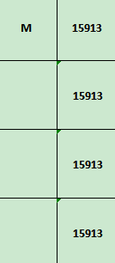
Carton Dimension（箱规） | 20*30*40 | Country of Origin：
Gross Weight（毛重） | 12.4kg | Made In China
Net Weight（净重） | 12kg
Remark（备注）

Factory name (工厂名称)
PO. Number(订单号) | 84155-01 84160-01 84158-01
Style Code.(款号) | 9028-162-800
Product Code.(产品编号) | RECYCLE CARE LABEL RECYCLE COMPONENT LABEL | Carton No.(箱号):
Inner Packages(包装方式） | 2000pcs/ bundle | 3/3
SIZE/qty (尺码/数量) | 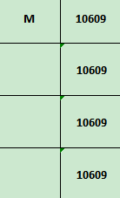
Carton Dimension（箱规） | 20*30*40 | Country of Origin：
Gross Weight（毛重） | 8.4kg | Made In China
Net Weight（净重） | 8kg
Remark（备注）

09028162712037
09028162712037

09028162700034
09028162700034

09028162800031
09028162800031

